очистка шпилек - Ведомость объе
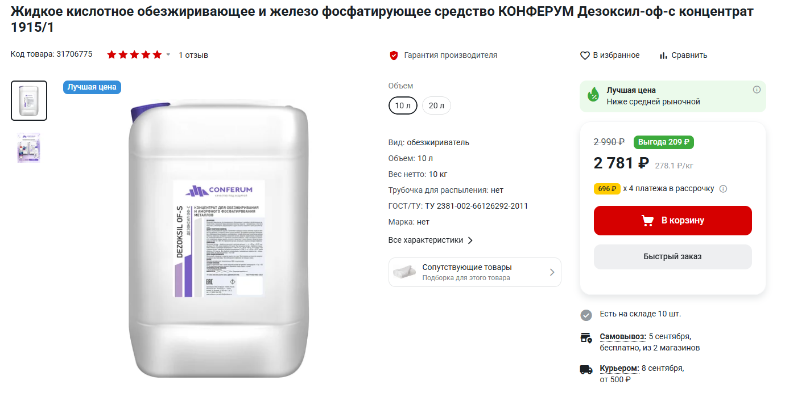
Ведомость объёмов работ |  |  |  |  |  |  |  | 13.62674592 | м2

№ п/п | № в ЛСР | Расценка | Ед. изм. | Кол-во | Ссылки на чертежи | Формула расчёта, расчёт объёмов работ и расхода материалов | Примечание (пункт по набору работ) | ответы
1 | 2 | 3 | 4 | 5 | 6 | 7 | 8
1 | 1 | Установка пароизоляционного слоя из: пленки полиэтиленовой (без стекловолокнистых материалов)/демонтаж | 100 м2 поверхности покрытия изоляции | 0 |  |  | 1. Освобождение защитной пленки с анкеров | ок
2 | 2 | Очистка поверхности металлических конструкций от лакокрасочных покрытий с применением смывки (протравочного состава) «Radical-Abbeizer» ИЛИ Очистка поверхности щетками | 1 м2 очищаемой поверхности | 0 |  |  | 2. Первичная зачистка поверхности анкеров ручным и механическим способом от загрязнений, продуктов корозии для последующего покрытия чистящим составом -если применяется смывка, то эта расценка, если нет, то просто очистка щетками или очистка кварцевым песком (и чем именно механическим?) ( сколько ручным м2-для расценки очистка щетками), а сколько механическим м2 (если песком кварцевым) | 100% вручную
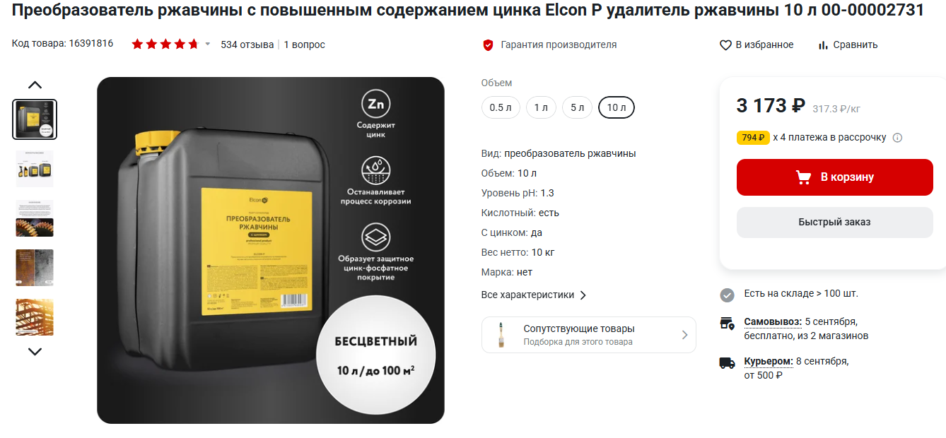
 |  | Очистка поверхностей от стойких химических загрязнений |  |  |  |  | возможно одной расценкой с заменой материала на преобразователь ржавчины | нет, там к формулировкам дотошные, у нас ржавчина а не хим | 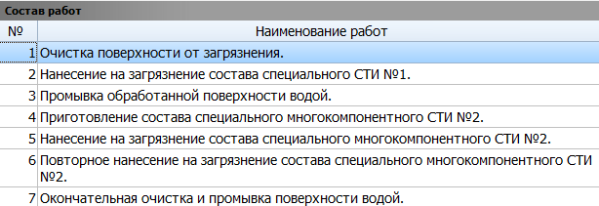
3 | 3 | Антикоррозийное покрытие арматуры однокомпонентным составом EMACO NANOCRETE AP (применительно) | 100 м2 поверхности | 0 |  |  | 3. Нанесение на анкеры удалителя\преобразователя ржавчины. - материал,расход, количество, прайс. | жду ссылку от Миши, берем что справа 20л на все
4 | 4 | Очистка поверхности щетками или просто обеспылевание поверхности | 100 м2 покрытия | 0 |  |  | 4. Основная зачистка анкеров от продуктов коррозии и загрязнений ручным и механическим способом.ручным и механическим (чем именно механическим?) ( сколько ручным м2-для расценки очистка щетками), а сколько механическим м2 (если песком кварцевым) или это обеспылевание поверхности? | 100% вручную
5 | 5 | Обезжиривание поверхностей аппаратов и трубопроводов диаметром до 500 мм: уайт-спиритом (или бензином?) | 100 м2 покрытия | 0 |  |  | 5. Смывка/обезжиривание анкеров после обработки ручным и механическим способом.- обезжиривание чем, материал, расход? | жду ссылку от Миши, берем что справа 40л на все
6 | 6 | накладные |  |  |  |  | 6. Обследование анкеров на предмет наличия дефектов - визуальный контроль, в накладных расходах | ок
7 | 7 | Установка пароизоляционного слоя из: пленки полиэтиленовой (без стекловолокнистых материалов) | 100 м2 поверхности покрытия изоляции | 0 |  |  | 7. Обеспечение защиты (изоляция п\э пленкой) поверхности анкеров от загрязнений и осадков | ок
 |  |  |  |  |  |  | Сняли пленку,зачистили основную ржавчину, нанесли преобразователь ржавчины, далее снова зачистили, смыли,осмотрели и покрыли пленкой - так, если перевести по быстрому? | так точно

